画面仕様(下書き)
コメント：株式会社ベンジャミン採用試験課題の内容を画面でイメージできるようにすること

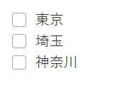
 |  |  |  |  |  | データで以下の「人口構成」を取得
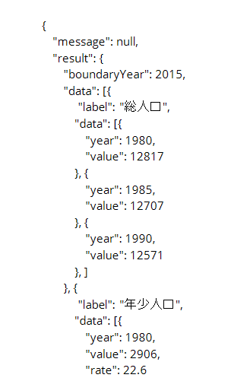

5. 「4」で取得した情報を次の形式で表示
▼表示形式
・西暦を「降順」に並び替え
・各ラベルを列として表示
・総人口においては増加率（前回データ（５年前データ）から増加率）を表示
・総人口以外の各人口においては、総人口に占める割合を表示
▼結果 ※記載の列一覧の番号は左から見た順序とお考えください。
結果は下記のように、「9列 × データ数の行」のデータとなる想定です。
・列一覧 → １.西暦、総人口(２.人数, ３.増加率)、年少人口(４.人数, ５.割合)、
生産年齢人口(６.人数, ７.割合)、老年人口(８.人数, ９.割合)
・行一覧 → データ数分の行数が生成

 | 西暦を降順で並び変え
 | 各ラベルを列として表示

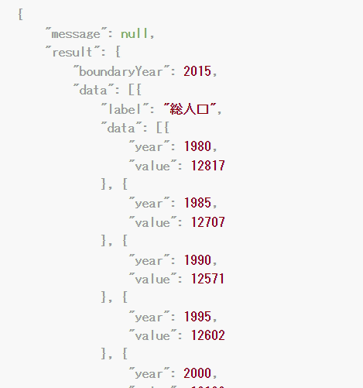
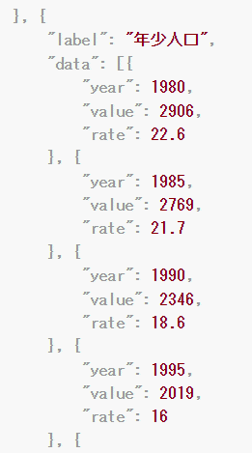
 |  |  | 総人口 | 年少人口 | 生産年齢人口
 | 1985
 | 1980

 | 総人口においては増加率（前回データ（５年前データ）から増加率）を表示

 | year | value | 総人口
 | 1980 | 12817 | 0.87% |  | 増加率はどうやって求める？
 | 1985 | 12707 |  |  | 今の人口/5年前の人口-1

西暦 | 総人口（人数） | 総人口（増加率） | 年少人口（人数） | 年少人口（割合） | …
1990 | 12571 | -1.07% | 2346 | 18.7% | …
1985 | 12707 | -0.86% | 2769 | 21.8% | …
1980 | 12817 | 0.00% | 2906 | 22.7% | …

画面仕様①（清書）
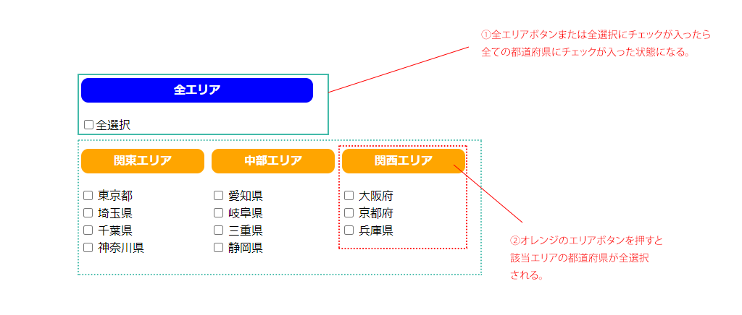
都道府県人口構成一覧

東京都の人口構成
間に合わせるしかない。 |  | バッファ3日浮いたら期限を前にする | 2日バッファあるが、最終手段
埼玉県の人口構成：
西暦 | 総人口（人数） | 年少人口（人数） | …
1990年 | 12571 | 2346 | …
1985年 | 12707 | 2769 | …
1980年 | 12817 | 2906 | … | 総人口（増加率）
 |  |  |  | -1.07% | 年少人口（割合）
 |  |  |  | -0.86% | 18.7%
 |  |  |  | 0.00% | 21.8%
 |  |  |  |  | 22.7%

画面仕様②（清書）

都道府県人口構成一覧

